Catég par région
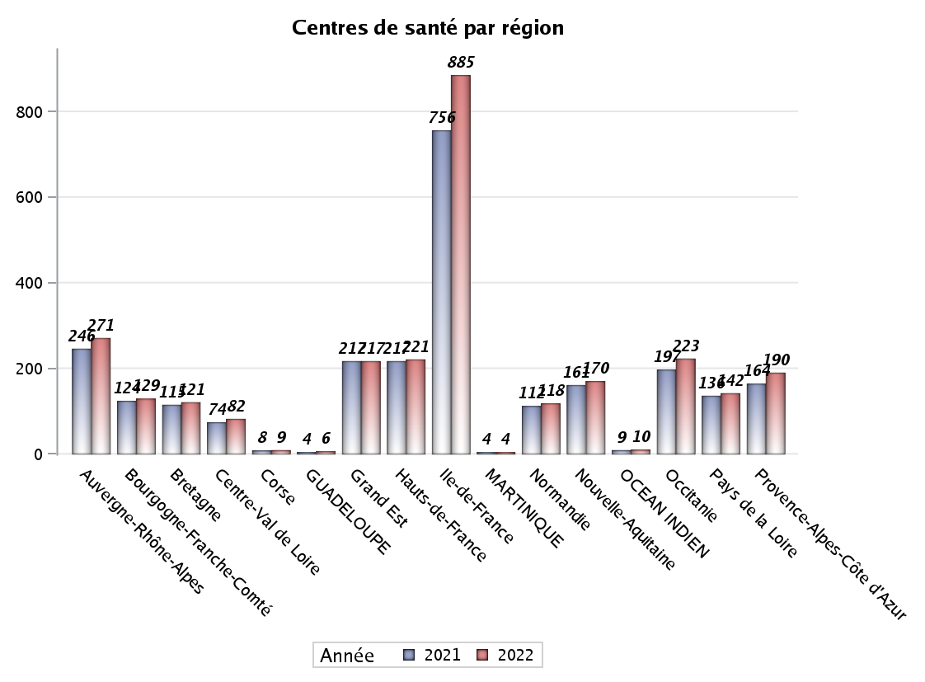
CATEGORIES DE CENTRES DE SANTE PAR REGION
Régions | centres médicaux |  |  | Centres de santé polyvalents sans auxiliaires médicaux CPsAM |  | Centres de santé polyvalents avec auxiliaires médicaux CPaAM |  | Total centres à activité médicale | Centres de santé dentaires |  |  | Centres de santé infirmiers |  | Grand Total | Dont centres de santé pluri professionnels
 | avec MG et avec auxiliaires médicaux | avec MG et sans auxiliaires médicaux | sans MG | avec MG | sans MG | avec MG | sans MG |  | avec MG et avec auxiliaires médicaux | avec MG et sans auxiliaires médicaux | sans MG | avec MG | sans MG
Auvergne-Rhône-Alpes | 6 | 17 | 5 | 13 | 2 | 39 | 11 | 93 | 3 | 0 | 122 | 5 | 48 | 271 | 57
Bourgogne-Franche-Comté | 8 | 8 | 2 | 3 | 5 | 18 | 2 | 46 | 0 | 1 | 34 | 0 | 48 | 129 | 26
Bretagne | 2 | 19 | 3 | 2 | 1 | 13 | 3 | 43 | 0 | 0 | 27 | 0 | 51 | 121 | 15
Centre-Val de Loire | 0 | 23 | 0 | 3 | 2 | 4 | 4 | 36 | 0 | 0 | 37 | 0 | 9 | 82 | 5
Corse | 0 | 0 | 0 | 0 | 0 | 1 | 0 | 1 | 0 | 0 | 8 | 0 | 0 | 9 | 1
GUADELOUPE | 0 | 0 | 2 | 0 | 0 | 2 | 0 | 4 | 0 | 0 | 2 | 0 | 0 | 6 | 2
Grand Est | 3 | 5 | 3 | 8 | 3 | 34 | 10 | 66 | 1 | 1 | 80 | 0 | 69 | 217 | 39
Hauts-de-France | 0 | 8 | 6 | 5 | 2 | 74 | 8 | 103 | 0 | 0 | 67 | 1 | 50 | 221 | 77
Ile-de-France | 25 | 19 | 26 | 52 | 30 | 191 | 85 | 428 | 1 | 21 | 424 | 0 | 11 | 885 | 233
MARTINIQUE | 0 | 0 | 1 | 0 | 0 | 1 | 0 | 2 | 0 | 0 | 2 | 0 | 0 | 4 | 1
Normandie | 2 | 14 | 4 | 2 | 0 | 7 | 4 | 33 | 0 | 1 | 60 | 0 | 24 | 118 | 10
Nouvelle-Aquitaine | 4 | 18 | 2 | 13 | 1 | 18 | 4 | 60 | 0 | 1 | 67 | 1 | 41 | 170 | 26
OCEAN INDIEN | 1 | 0 | 3 | 0 | 0 | 2 | 1 | 7 | 0 | 0 | 3 | 0 | 0 | 10 | 3
Occitanie | 6 | 32 | 4 | 4 | 1 | 25 | 8 | 80 | 0 | 0 | 100 | 0 | 43 | 223 | 31
Pays de la Loire | 7 | 18 | 0 | 1 | 0 | 14 | 1 | 41 | 0 | 0 | 32 | 0 | 69 | 142 | 21
Provence-Alpes-Côte d'Azur | 4 | 4 | 5 | 12 | 2 | 29 | 20 | 76 | 0 | 3 | 111 | 0 | 0 | 190 | 39
Sous total 1 | 68 | 185 | 66 | 118 | 49 | 472 | 161 | 1119 | 5 | 28 | 1176 | 7 | 463 | 2798 | 586
Sous total 2 | 319 |  |  | 167 |  | 633 |  |  | 1209 |  |  | 470

Activité
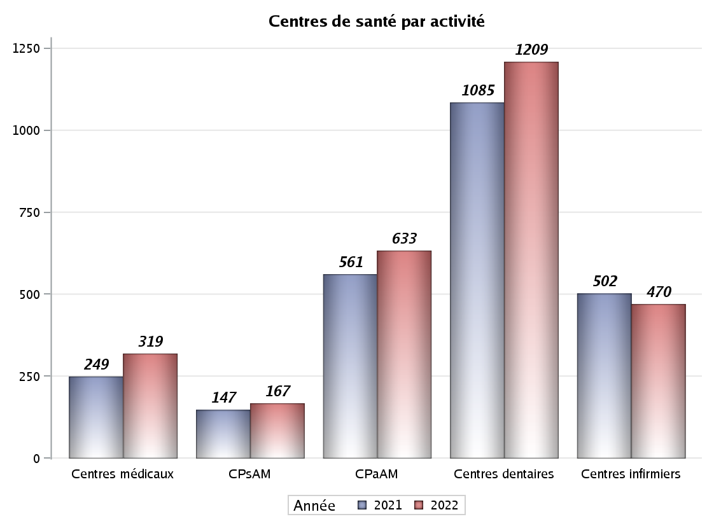

Implantation
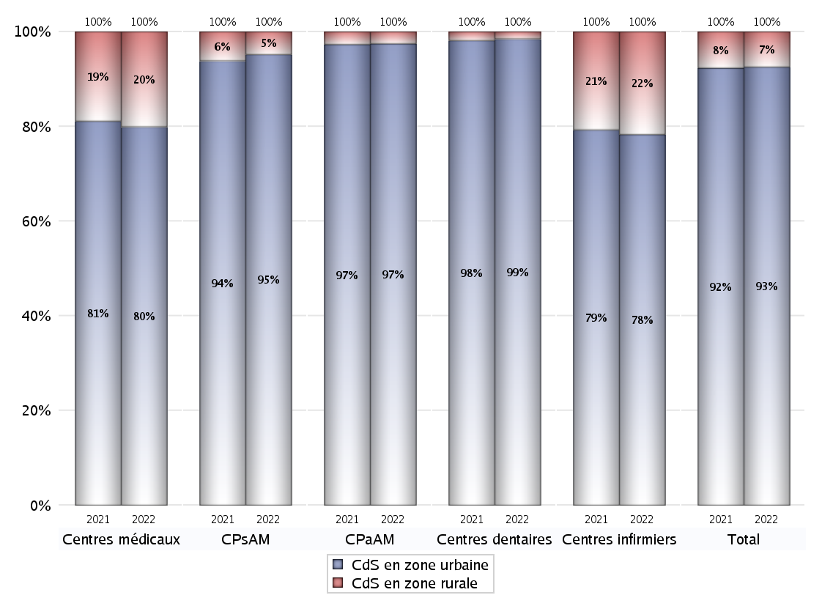
ZONE D'IMPLANTATION DES CENTRES
 | centres médicaux |  |  | Centres de santé polyvalents sans auxiliaires médicaux CPsAM |  | Centres de santé polyvalents avec auxiliaires médicaux CPaAM |  | Total centres à activité médicale | Centres de santé dentaires |  |  | Centres de santé infirmiers |  | Grand Total | Dont centres de santé pluri professionnels
 | avec MG et avec auxiliaires médicaux | avec MG et sans auxiliaires médicaux | sans MG | avec MG | sans MG | avec MG | sans MG |  | avec MG et avec auxiliaires médicaux | avec MG et sans auxiliaires médicaux | sans MG | avec MG | sans MG
CdS en zone urbaine | 63 | 127 | 65 | 110 | 49 | 456 | 161 | 1031 | 5 | 27 | 1159 | 6 | 362 | 2590 | 561
Sous total zone urbaine | 255 |  |  | 159 |  | 617 |  |  | 1191 |  |  | 368
Dont QPV | 13 | 10 | 5 | 15 | 8 | 83 | 19 | 153 | 1 | 1 | 110 | 3 | 37 | 305 | 107
Dont quartier vécu | 8 | 8 | 6 | 20 | 2 | 83 | 17 | 144 | 1 | 5 | 127 | 0 | 15 | 292 | 99
Dont zone prioritaire du SROS | 39 | 88 | 31 | 76 | 34 | 258 | 90 | 616 | 1 | 18 | 571 | 1 | 103 | 1310 | 319
CdS en zone rurale | 5 | 58 | 1 | 8 | 0 | 16 | 0 | 88 | 0 | 1 | 17 | 1 | 101 | 208 | 25
Sous total zone rurale | 64 |  |  | 8 |  | 16 |  |  | 18 |  |  | 102
Dont zone prioritaire du SROS | 4 | 49 | 1 | 8 | 0 | 10 | 0 | 72 | 0 | 1 | 10 | 1 | 52 | 136 | 18
Total(sous total zone urbaine + sous total zone rurale) | 319 |  |  | 167 |  | 633 |  | 1119 | 1209 |  |  | 470 |  | 2798 | 586

Gestionnaires
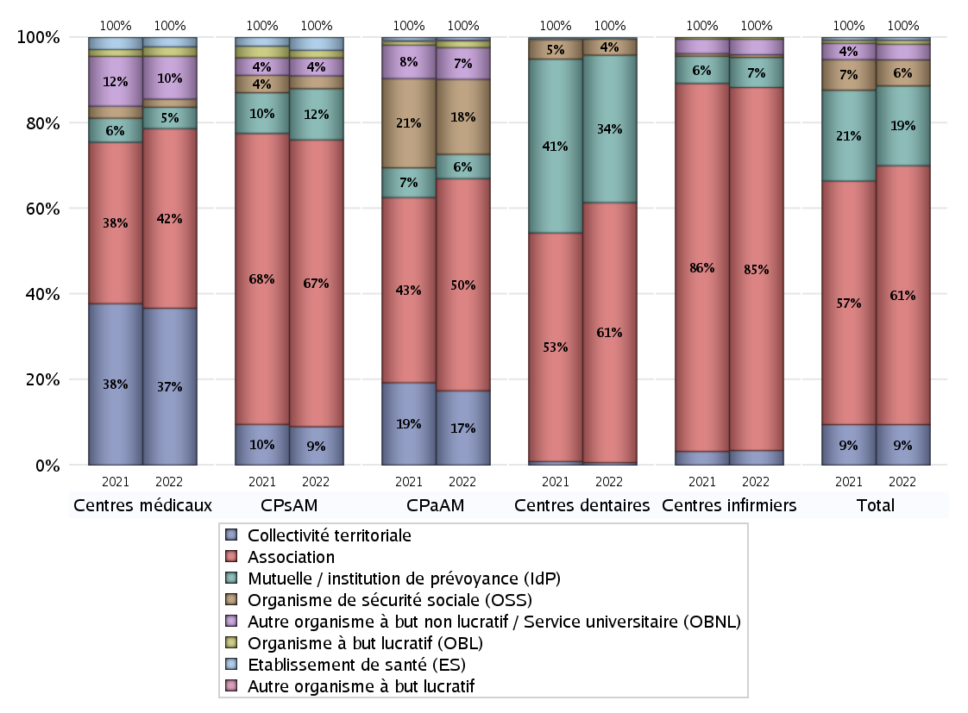
NOMBRE DE CENTRES DE SANTE PAR GESTIONNAIRE
 | centres médicaux |  |  | Centres de santé polyvalents sans auxiliaires médicaux CPsAM |  | Centres de santé polyvalents avec auxiliaires médicaux CPaAM |  | Total centres à activité médicale | Centres de santé dentaires |  |  | Centres de santé infirmiers |  | Grand Total | Dont centres de santé pluri professionnels
 | avec MG et avec auxiliaires médicaux | avec MG et sans auxiliaires médicaux | sans MG | avec MG | sans MG | avec MG | sans MG |  | avec MG et avec auxiliaires médicaux | avec MG et sans auxiliaires médicaux | sans MG | avec MG | sans MG
Collectivité territoriale | 19 | 97 | 1 | 15 | 0 | 110 | 0 | 242 | 1 | 0 | 6 | 0 | 16 | 265 | 134
Sous total Collectivité territoriale | 117 |  |  | 15 |  | 110 |  |  | 7 |  |  | 16
Association | 32 | 49 | 53 | 69 | 43 | 172 | 142 | 560 | 0 | 28 | 707 | 7 | 392 | 1694 | 234
Sous total Association | 134 |  |  | 112 |  | 314 |  |  | 735 |  |  | 399
Mutuelle / institution de prévoyance (IdP) | 3 | 6 | 7 | 16 | 4 | 34 | 2 | 72 | 4 | 0 | 413 | 0 | 33 | 522 | 42
Sous total IdP | 16 |  |  | 20 |  | 36 |  |  | 417 |  |  | 33
Organisme de sécurité sociale (OSS) | 1 | 5 | 0 | 5 | 0 | 104 | 7 | 122 | 0 | 0 | 45 | 0 | 3 | 170 | 105
Sous total OSS | 6 |  |  | 5 |  | 111 |  |  | 45 |  |  | 3
Autre organisme à but non lucratif / Service universitaire (OBNL) | 8 | 22 | 2 | 6 | 1 | 39 | 8 | 86 | 0 | 0 | 0 | 0 | 17 | 103 | 50
Sous total OBNL | 32 |  |  | 7 |  | 47 |  |  | 0 |  |  | 17
Organisme à but lucratif (OBL) | 3 | 1 | 3 | 3 | 0 | 8 | 2 | 20 | 0 | 0 | 3 | 0 | 2 | 25 | 12
Sous total OBL | 7 |  |  | 3 |  | 10 |  |  | 3 |  |  | 2
Autre organisme à but lucratif | 0 | 0 | 0 | 0 | 0 | 1 | 0 | 1 | 0 | 0 | 0 | 0 | 0 | 1 | 1
Sous total Autre OBL | 0 |  |  | 0 |  | 1 |  |  | 0 |  |  | 0
Etablissement de santé (ES) | 2 | 5 | 0 | 4 | 1 | 4 | 0 | 16 | 0 | 0 | 2 | 0 | 0 | 18 | 8
Sous total ES | 7 |  |  | 5 |  | 4 |  |  | 2 |  |  | 0
Etat | 0 | 0 | 0 | 0 | 0 | 0 | 0 | 0 | 0 | 0 | 0 | 0 | 0 | 0 | 0
Sous total SU | 0 |  |  | 0 |  | 0 |  |  | 0 |  |  | 0
Total | 319 |  |  | 167 |  | 633 |  | 1119 | 1209 |  |  | 470 |  | 2798 | 586

Effectifs
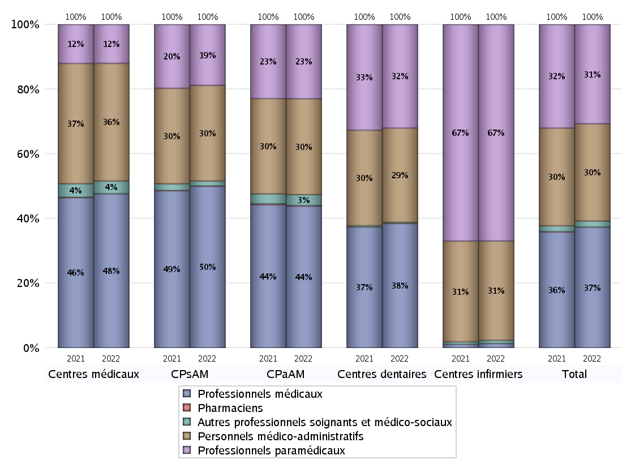
EFFECTIFS DES CENTRES
 | centres médicaux | Centres de santé polyvalents sans auxiliaires médicaux CPsAM | Centres de santé polyvalents avec auxiliaires médicaux CPaAM | Total centres à activité médicale | Centres de santé dentaires | Centres de santé infirmiers | Grand Total
Professionnels médicaux (1) | 1688 | 1399 | 8112 | 11199 | 7367 | 80 | 18646
Dont Médecins généralistes | 1028 | 371 | 2939 | 4338 | 51 | 17 | 4406
Dont Autres médecins spécialistes | 412 | 317 | 3485 | 4214 | 222 | 1 | 4437
Dont Sages-Femmes | 57 | 67 | 135 | 259 | 4 | 8 | 271
Dont Chrirurgiens dentistes | 162 | 633 | 1469 | 2264 | 7077 | 2 | 9343
Dont Autres professionnels médicaux | 29 | 11 | 84 | 124 | 13 | 52 | 189
Professionnels paramédicaux (2) | 425 | 526 | 4249 | 5200 | 6128 | 4024 | 15352
Dont Infirmiers | 110 | 30 | 1313 | 1453 | 18 | 3926 | 5397
Dont Assistants dentaires | 114 | 439 | 1139 | 1692 | 6011 | 1 | 7704
Dont Autres | 201 | 57 | 1797 | 2055 | 99 | 97 | 2251
Pharmaciens (3) | 3 | 3 | 39 | 45 | 3 | 0 | 48
Total Professionnels de santé (1)+(2)(+3) | 2116 | 1928 | 12400 | 16444 | 13498 | 4104 | 34046
Autres professionnels soignants et médico-sociaux (4) | 139 | 42 | 622 | 803 | 58 | 58 | 919
Personnels médico-administratifs (5) | 1291 | 829 | 5496 | 7616 | 5590 | 1849 | 15055
Total (1)+(2)+(3)+(4)+(5) | 3546 | 2799 | 18518 | 24863 | 19146 | 6011 | 50020

Fonctionnement
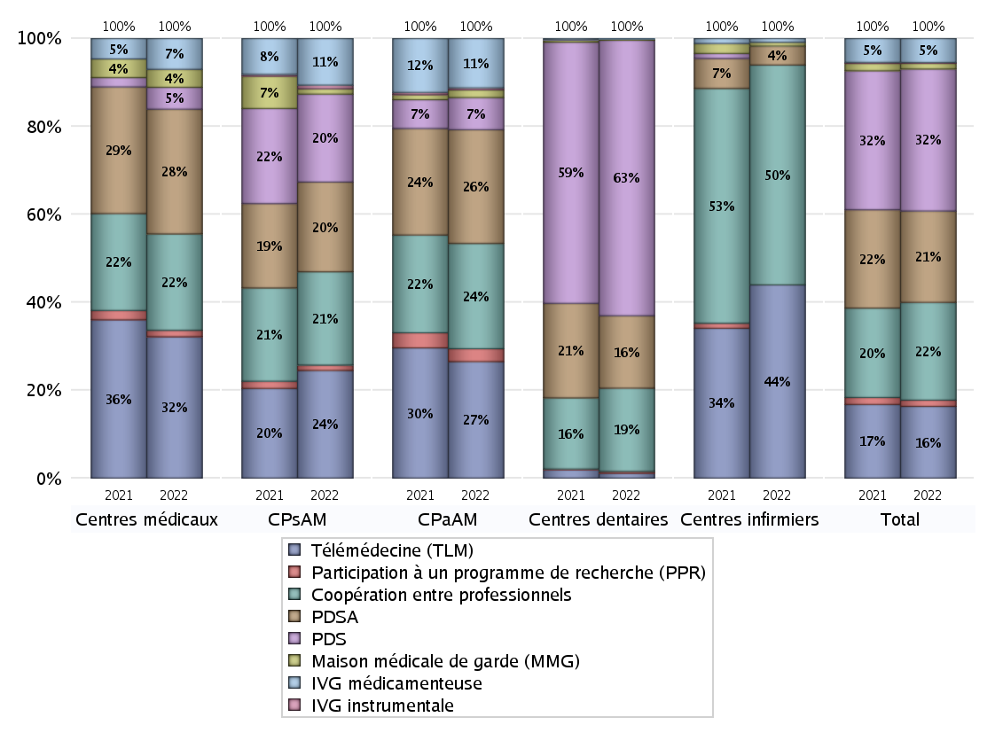
FONCTIONNEMENT(PDSA/MMG/IVG/TLM/PPR/COOP)
 | centres médicaux |  |  | Centres de santé polyvalents sans auxiliaires médicaux CPsAM |  | Centres de santé polyvalents avec auxiliaires médicaux CPaAM |  | Total centres à activité médicale | Centres de santé dentaires |  |  | Centres de santé infirmiers |  | Grand Total | Dont centres de santé pluri professionnels
 | avec MG et avec auxiliaires médicaux | avec MG et sans auxiliaires médicaux | sans MG | avec MG | sans MG | avec MG | sans MG |  | avec MG et avec auxiliaires médicaux | avec MG et sans auxiliaires médicaux | sans MG | avec MG | sans MG
PDSA au sein du centre | 5 | 32 | 8 | 30 | 9 | 109 | 107 | 300 | 0 | 15 | 216 | 0 | 2 | 533 | 119
PDSA en dehors du centre | 7 | 45 | 0 | 11 | 0 | 67 | 0 | 130 | 0 | 0 | 5 | 2 | 1 | 138 | 80
Sous total 1 PDSA | 12 | 77 | 8 | 41 | 9 | 176 | 107 | 430 | 0 | 15 | 221 | 2 | 3 | 671 | 199
Sous total PDSA | 97 |  |  | 50 |  | 283 |  |  | 236 |  |  | 5
PDS au sein du centre | 1 | 2 | 5 | 36 | 12 | 48 | 27 | 131 | 3 | 19 | 855 | 0 | 0 | 1008 | 60
PDS en dehors du centre | 1 | 0 | 8 | 1 | 0 | 5 | 0 | 15 | 0 | 0 | 20 | 0 | 0 | 35 | 7
Sous Total 1 PDS | 2 | 2 | 13 | 37 | 12 | 53 | 27 | 146 | 3 | 19 | 875 | 0 | 0 | 1043 | 67
Sous total PDS | 17 |  |  | 49 |  | 80 |  |  | 897 |  |  | 0
Maison médicale de garde (MMG) | 1 | 13 | 0 | 3 | 0 | 19 | 0 | 36 | 0 | 0 | 4 | 0 | 1 | 41 | 20
Sous total MMG | 14 |  |  | 3 |  | 19 |  |  | 4 |  |  | 1
IVG instrumentale | 0 | 0 | 0 | 2 | 0 | 5 | 0 | 7 | 0 | 0 | 0 | 0 | 0 | 7 | 5
Sous total IVGI | 0 |  |  | 2 |  | 5 |  |  | 0 |  |  | 0
IVG médicamenteuse | 10 | 10 | 4 | 24 | 2 | 123 | 0 | 173 | 0 | 2 | 0 | 0 | 1 | 176 | 142
Sous total IVGM | 24 |  |  | 26 |  | 123 |  |  | 2 |  |  | 1
Télémédecine (TLM) | 29 | 65 | 16 | 50 | 10 | 276 | 14 | 460 | 2 | 4 | 10 | 0 | 51 | 527 | 325
Sous total TLM | 110 |  |  | 60 |  | 290 |  |  | 16 |  |  | 51
Participation à un programme de recherche (PPR) | 1 | 3 | 1 | 3 | 0 | 30 | 2 | 40 | 0 | 0 | 6 | 0 | 0 | 46 | 32
Sous total PPR | 5 |  |  | 3 |  | 32 |  |  | 6 |  |  | 0
Coopération entre professionnels | 17 | 32 | 26 | 39 | 13 | 140 | 122 | 389 | 0 | 15 | 256 | 1 | 57 | 718 | 171
Sous total Coop | 75 |  |  | 52 |  | 262 |  |  | 271 |  |  | 58
Total | 342 |  |  | 245 |  | 1094 |  | 1681 | 1432 |  |  | 116 |  | 3229 | 961

SYNTHESE DES MODALITES DE FONCTIONNEMENT PAR REGION
Régions | PDSA | PDS | Maisons médicales de garde | IVG instrumentale | IVG médicamenteuse | Télémédecine | Participation à un programme de recherche | Coopération entre professionnels
Guadeloupe | 1 | 0 | 0 | 0 | 0 | 1 | 1 | 0
Martinique | 0 | 0 | 0 | 0 | 0 | 1 | 0 | 1
Océan Indien | 0 | 0 | 0 | 0 | 0 | 0 | 0 | 1
Océan Indien | 0 | 1 | 0 | 0 | 1 | 2 | 0 | 2
Ile-de-France | 299 | 371 | 13 | 4 | 96 | 164 | 32 | 407
Centre-Val de Loire | 20 | 40 | 0 | 1 | 2 | 15 | 1 | 15
Bourgogne-Franche-Comté | 14 | 36 | 0 | 0 | 3 | 23 | 1 | 28
Normandie | 20 | 55 | 1 | 0 | 3 | 17 | 0 | 16
Hauts-de-France | 77 | 63 | 3 | 0 | 5 | 69 | 0 | 26
Grand Est | 55 | 77 | 0 | 0 | 8 | 53 | 1 | 37
Pays de la Loire | 17 | 31 | 1 | 0 | 3 | 36 | 0 | 16
Bretagne | 19 | 26 | 8 | 0 | 4 | 26 | 4 | 26
Nouvelle-Aquitaine | 34 | 60 | 5 | 1 | 5 | 18 | 4 | 33
Occitanie | 45 | 81 | 6 | 0 | 9 | 36 | 0 | 25
Auvergne-Rhône-Alpes | 33 | 120 | 2 | 1 | 22 | 32 | 0 | 40
Provence-Alpes-Côte d'Azur | 37 | 74 | 2 | 0 | 14 | 33 | 2 | 45
Corse | 0 | 8 | 0 | 0 | 1 | 1 | 0 | 0

Prévention
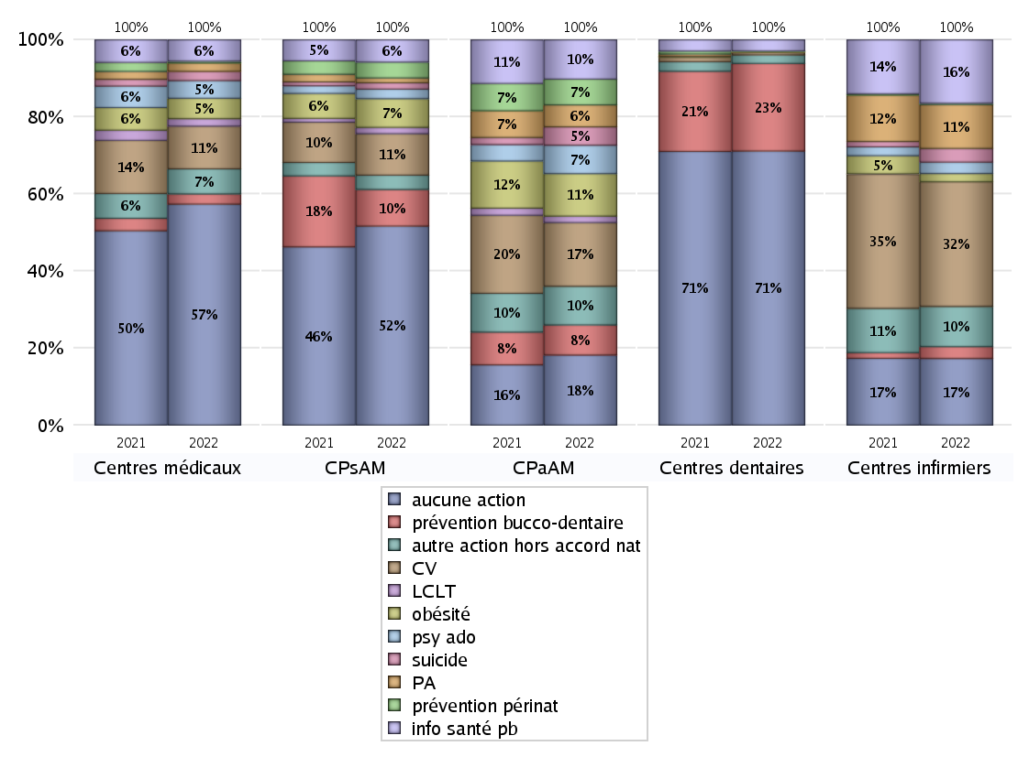
ACTIONS DE PREVENTION
 | centres médicaux |  |  | Centres de santé polyvalents sans auxiliaires médicaux CPsAM |  | Centres de santé polyvalents avec auxiliaires médicaux CPaAM |  | Total centres à activité médicale | Centres de santé dentaires |  |  | Centres de santé infirmiers |  | Grand Total | Dont centres de santé pluri professionnels
 | avec MG et avec auxiliaires médicaux | avec MG et sans auxiliaires médicaux | sans MG | avec MG | sans MG | avec MG | sans MG |  | avec MG et avec auxiliaires médicaux | avec MG et sans auxiliaires médicaux | sans MG | avec MG | sans MG
Aucune action | 42 | 136 | 60 | 79 | 46 | 148 | 146 | 657 | 3 | 25 | 876 | 3 | 143 | 1707 | 218
Sous total aucune action | 238 |  |  | 125 |  | 294 |  |  | 904 |  |  | 146
Amélioration de la couverture vaccinale CV) | 13 | 33 | 0 | 25 | 1 | 259 | 8 | 339 | 1 | 1 | 7 | 3 | 270 | 621 | 283
Sous total CV | 46 |  |  | 26 |  | 267 |  |  | 9 |  |  | 273
Lutte contre la tuberculose (LCLT) | 3 | 5 | 0 | 4 | 0 | 27 | 0 | 39 | 0 | 0 | 0 | 0 | 0 | 39 | 31
Sous total LCLT | 8 |  |  | 4 |  | 27 |  |  | 0 |  |  | 0
Surpoids et obésité chez l'enfant | 7 | 15 | 0 | 18 | 0 | 176 | 2 | 218 | 1 | 0 | 2 | 2 | 16 | 239 | 193
Sous total obésité | 22 |  |  | 18 |  | 178 |  |  | 3 |  |  | 18
Souffrance psychique et conduites addictives chez l'adolescent de 12 à 25 ans | 5 | 13 | 1 | 6 | 0 | 119 | 0 | 144 | 0 | 0 | 0 | 0 | 25 | 169 | 125
Sous total souffrance psy ado | 19 |  |  | 6 |  | 119 |  |  | 0 |  |  | 25
Prévention du suicide | 2 | 6 | 2 | 4 | 0 | 77 | 0 | 91 | 0 | 0 | 0 | 0 | 30 | 121 | 80
Sous total prévention suicide | 10 |  |  | 4 |  | 77 |  |  | 0 |  |  | 30
Prévention spécifique en direction des personnes âgées pour les régions non incluses dans les expérimentations PAERPA | 1 | 7 | 1 | 3 | 0 | 92 | 0 | 104 | 0 | 0 | 0 | 1 | 95 | 200 | 95
Sous total prévention PA | 9 |  |  | 3 |  | 92 |  |  | 0 |  |  | 96
Prévention périnatale | 0 | 1 | 1 | 9 | 1 | 106 | 2 | 120 | 1 | 0 | 0 | 0 | 3 | 124 | 110
Sous total prévention périnat | 2 |  |  | 10 |  | 108 |  |  | 1 |  |  | 3
Mission de relais d'information ou d'action de santé publique dans les thèmes visés par l'accord national | 6 | 17 | 0 | 13 | 1 | 162 | 3 | 202 | 0 | 0 | 37 | 1 | 138 | 378 | 174
Sous total info santé pb | 23 |  |  | 14 |  | 165 |  |  | 37 |  |  | 139
Prévention bucco-dentaire (mission de santé publique dentaire ou bilan bucco dentaire) | 4 | 6 | 1 | 21 | 2 | 125 | 1 | 160 | 2 | 3 | 284 | 0 | 26 | 475 | 138
Sous total prévention bucco-dentaire | 11 |  |  | 23 |  | 126 |  |  | 289 |  |  | 26
Autre action non visée dans l'accord national | 13 | 11 | 3 | 8 | 1 | 154 | 8 | 198 | 0 | 0 | 28 | 2 | 86 | 314 | 171
Sous total autre action hors accord nat | 27 |  |  | 9 |  | 162 |  |  | 28 |  |  | 88

Total1 des Centres de santé avec au moins une action | 26 | 49 | 6 | 39 | 3 | 324 | 15 | 462 | 2 | 3 | 300 | 4 | 320 | 1091 | 368
Total2 des Centres de santé avec au moins une action | 81 |  |  | 42 |  | 339 |  |  | 305 |  |  | 324

SYNTHESE DES ACTIONS DE PREVENTION PAR REGION
Régions | Aucune action | Amélioration de la couverture vaccinale | Lutte contre la tuberculose | Surpoids et obésité chez l'enfant | Souffrance psychique et conduites addictives chez l'adolescent de 12 à 25 ans | Prévention du suicide | Prévention spécifique en direction des personnes âgées pour les régions non incluses dans les expérimentations PAERPA | Prévention périnatale | Mission de relais d'information ou d'action de santé publique dans les thèmes visés par l'accord national | Prévention bucco-dentaire (mission de santé publique dentaire ou bilan bucco dentaire | Autre action non visée dans l'accord national
Guadeloupe | 6 | 0 | 0 | 0 | 0 | 0 | 0 | 0 | 0 | 0 | 0
Martinique | 2 | 0 | 0 | 0 | 0 | 0 | 0 | 0 | 0 | 1 | 1
Océan Indien | 6 | 0 | 0 | 0 | 0 | 0 | 0 | 0 | 0 | 1 | 0
Océan Indien | 2 | 0 | 0 | 0 | 0 | 0 | 0 | 0 | 0 | 1 | 0
Ile-de-France | 685 | 111 | 18 | 68 | 48 | 19 | 16 | 38 | 47 | 131 | 64
Centre-Val de Loire | 45 | 12 | 1 | 7 | 2 | 1 | 0 | 2 | 1 | 21 | 4
Bourgogne-Franche-Comté | 69 | 39 | 0 | 6 | 2 | 1 | 12 | 2 | 15 | 8 | 17
Normandie | 68 | 21 | 0 | 4 | 3 | 2 | 2 | 3 | 8 | 27 | 8
Hauts-de-France | 105 | 94 | 2 | 61 | 62 | 57 | 66 | 59 | 75 | 16 | 71
Grand Est | 122 | 68 | 4 | 34 | 3 | 2 | 8 | 2 | 27 | 41 | 18
Pays de la Loire | 48 | 55 | 0 | 9 | 22 | 11 | 28 | 1 | 53 | 32 | 21
Bretagne | 55 | 50 | 2 | 3 | 4 | 4 | 8 | 1 | 34 | 16 | 15
Nouvelle-Aquitaine | 90 | 40 | 1 | 6 | 4 | 1 | 13 | 1 | 21 | 27 | 13
Occitanie | 127 | 53 | 6 | 18 | 6 | 19 | 28 | 1 | 28 | 44 | 22
Auvergne-Rhône-Alpes | 147 | 58 | 3 | 17 | 8 | 2 | 15 | 9 | 41 | 61 | 41
Provence-Alpes-Côte d'Azur | 123 | 19 | 2 | 5 | 5 | 2 | 4 | 4 | 28 | 47 | 19
Corse | 7 | 1 | 0 | 1 | 0 | 0 | 0 | 1 | 0 | 1 | 0

ETP
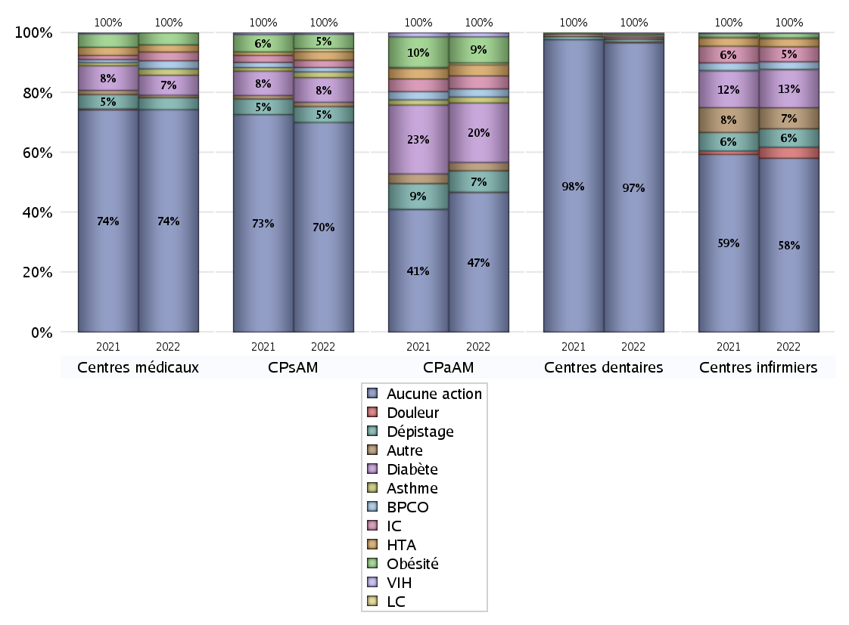
EDUCATION THERAPEUTIQUE DU PATIENT
 | centres médicaux |  |  | Centres de santé polyvalents sans auxiliaires médicaux CPsAM |  | Centres de santé polyvalents avec auxiliaires médicaux CPaAM |  | Total centres à activité médicale | Centres de santé dentaires |  |  | Centres de santé infirmiers |  | Grand Total | Dont centres de santé pluri professionnels
 | avec MG et avec auxiliaires médicaux | avec MG et sans auxiliaires médicaux | sans MG | avec MG | sans MG | avec MG | sans MG |  | avec MG et avec auxiliaires médicaux | avec MG et sans auxiliaires médicaux | sans MG | avec MG | sans MG
Aucune action | 57 | 158 | 63 | 97 | 48 | 265 | 153 | 841 | 4 | 27 | 1153 | 6 | 342 | 2373 | 358
Sous total aucune action | 278 |  |  | 145 |  | 418 |  |  | 1184 |  |  | 348
Diabète | 6 | 19 | 0 | 17 | 0 | 174 | 4 | 220 | 0 | 1 | 6 | 1 | 75 | 303 | 188
Sous total diabète | 25 |  |  | 17 |  | 178 |  |  | 7 |  |  | 76
Asthme | 0 | 8 | 0 | 4 | 0 | 17 | 1 | 30 | 0 | 1 | 0 | 0 | 1 | 32 | 20
Sous total asthme | 8 |  |  | 4 |  | 18 |  |  | 1 |  |  | 1
BPCO | 1 | 9 | 0 | 3 | 0 | 23 | 1 | 37 | 0 | 0 | 0 | 0 | 15 | 52 | 27
Sous total BPCO | 10 |  |  | 3 |  | 24 |  |  | 0 |  |  | 15
Insuffisance cardiaque (IC) | 0 | 11 | 0 | 5 | 0 | 38 | 1 | 55 | 0 | 0 | 1 | 0 | 30 | 86 | 40
Sous total IC | 11 |  |  | 5 |  | 39 |  |  | 1 |  |  | 30
HTA | 2 | 7 | 0 | 6 | 0 | 31 | 2 | 48 | 0 | 0 | 2 | 0 | 16 | 66 | 36
Sous total HTA | 9 |  |  | 6 |  | 33 |  |  | 2 |  |  | 16
Lombalgie chronique (LC) | 0 | 0 | 0 | 2 | 0 | 6 | 0 | 8 | 0 | 0 | 2 | 1 | 1 | 12 | 9
Sous total LC | 0 |  |  | 2 |  | 6 |  |  | 2 |  |  | 2
Obésité | 1 | 14 | 0 | 10 | 0 | 77 | 1 | 103 | 1 | 1 | 2 | 0 | 9 | 116 | 85
Sous total obésité | 15 |  |  | 10 |  | 78 |  |  | 4 |  |  | 9
VIH | 0 | 0 | 0 | 1 | 0 | 11 | 1 | 13 | 0 | 0 | 3 | 0 | 1 | 17 | 11
Sous total VIH | 0 |  |  | 1 |  | 12 |  |  | 3 |  |  | 1
Douleur | 0 | 0 | 0 | 0 | 0 | 1 | 0 | 1 | 0 | 0 | 3 | 0 | 22 | 26 | 1
Sous total douleur | 0 |  |  | 0 |  | 1 |  |  | 3 |  |  | 22
Action de dépistage | 3 | 9 | 3 | 11 | 0 | 63 | 1 | 90 | 0 | 0 | 11 | 0 | 37 | 138 | 70
Sous total dépistage | 15 |  |  | 11 |  | 64 |  |  | 11 |  |  | 37
Autre | 2 | 1 | 0 | 2 | 1 | 21 | 4 | 31 | 0 | 0 | 7 | 0 | 42 | 80 | 25
Sous total autre | 3 |  |  | 3 |  | 25 |  |  | 7 |  |  | 42

Total1 des Centres de santé avec au moins une action | 11 | 27 | 3 | 21 | 1 | 207 | 8 | 278 | 1 | 1 | 23 | 1 | 121 | 425 | 228
Total2 des Centres de santé avec au moins une action | 41 |  |  | 22 |  | 215 |  |  | 25 |  |  | 122

promo santé
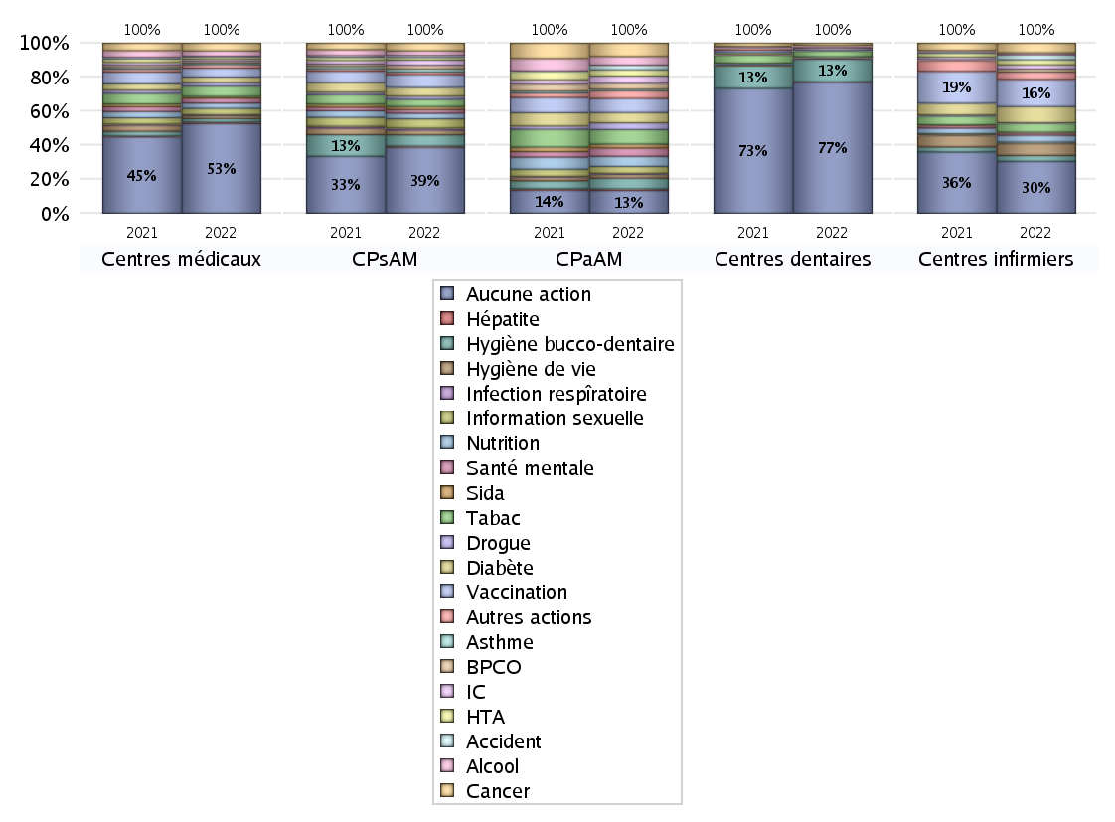
PROMOTION ET EDUCATION POUR LA SANTE
 | centres médicaux |  |  | Centres de santé polyvalents sans auxiliaires médicaux CPsAM |  | Centres de santé polyvalents avec auxiliaires médicaux CPaAM |  | Total centres à activité médicale | Centres de santé dentaires |  |  | Centres de santé infirmiers |  | Grand Total | Dont centres de santé pluri professionnels
 | avec MG et avec auxiliaires médicaux | avec MG et sans auxiliaires médicaux | sans MG | avec MG | sans MG | avec MG | sans MG |  | avec MG et avec auxiliaires médicaux | avec MG et sans auxiliaires médicaux | sans MG | avec MG | sans MG
Aucune action | 48 | 144 | 62 | 83 | 45 | 177 | 145 | 704 | 4 | 26 | 981 | 5 | 241 | 1961 | 258
Sous total aucune action | 254 |  |  | 128 |  | 322 |  |  | 1011 |  |  | 246
diabète | 5 | 9 | 2 | 17 | 0 | 144 | 2 | 179 | 0 | 1 | 2 | 0 | 77 | 259 | 156
Sous total diabète | 16 |  |  | 17 |  | 146 |  |  | 3 |  |  | 77
asthme | 0 | 4 | 0 | 6 | 0 | 20 | 1 | 31 | 0 | 0 | 0 | 0 | 0 | 31 | 22
Sous total asthme | 4 |  |  | 6 |  | 21 |  |  | 0 |  |  | 0
BPCO | 2 | 3 | 0 | 7 | 0 | 83 | 1 | 96 | 0 | 0 | 0 | 0 | 14 | 110 | 88
Sous total BPCO | 5 |  |  | 7 |  | 84 |  |  | 0 |  |  | 14
Insuffisance cardiaque (IC) | 1 | 5 | 0 | 10 | 0 | 103 | 0 | 119 | 0 | 0 | 2 | 0 | 20 | 141 | 106
Sous total IC | 6 |  |  | 10 |  | 103 |  |  | 2 |  |  | 20
HTA | 2 | 4 | 0 | 5 | 0 | 85 | 4 | 100 | 0 | 0 | 2 | 0 | 24 | 126 | 88
Sous total HTA | 6 |  |  | 5 |  | 89 |  |  | 2 |  |  | 24
Accident de la vie courante | 0 | 3 | 0 | 4 | 0 | 64 | 0 | 71 | 0 | 0 | 2 | 1 | 23 | 97 | 66
Sous total accident | 3 |  |  | 4 |  | 64 |  |  | 2 |  |  | 24
Alcool | 4 | 11 | 0 | 9 | 0 | 121 | 2 | 147 | 0 | 0 | 2 | 0 | 9 | 158 | 127
Sous total alcool | 15 |  |  | 9 |  | 123 |  |  | 2 |  |  | 9
cancer | 5 | 17 | 0 | 14 | 1 | 185 | 4 | 226 | 0 | 0 | 18 | 1 | 45 | 290 | 196
Sous total cancer | 22 |  |  | 15 |  | 189 |  |  | 18 |  |  | 46
Hépatite | 0 | 4 | 0 | 2 | 0 | 21 | 0 | 27 | 0 | 0 | 3 | 0 | 0 | 30 | 22
Sous total hépatite | 4 |  |  | 2 |  | 21 |  |  | 3 |  |  | 0
Hygiène bucco-dentaire | 3 | 7 | 0 | 18 | 4 | 152 | 1 | 185 | 1 | 2 | 172 | 0 | 28 | 388 | 161
Sous total hygiène bucco-dentaire | 10 |  |  | 22 |  | 153 |  |  | 175 |  |  | 28
Hygiène de vie | 4 | 4 | 0 | 9 | 0 | 53 | 0 | 70 | 0 | 0 | 7 | 1 | 55 | 133 | 62
Sous total hygiène de vie | 8 |  |  | 9 |  | 53 |  |  | 7 |  |  | 56
Infection respiratoire | 0 | 3 | 0 | 4 | 0 | 12 | 1 | 20 | 0 | 0 | 2 | 0 | 2 | 24 | 13
Sous total infection respîratoire | 3 |  |  | 4 |  | 13 |  |  | 2 |  |  | 2
Information sexuelle | 7 | 11 | 0 | 18 | 0 | 98 | 0 | 134 | 0 | 0 | 0 | 1 | 4 | 139 | 113
Sous total information sexuelle | 18 |  |  | 18 |  | 98 |  |  | 0 |  |  | 5
Nutrition | 4 | 11 | 0 | 11 | 0 | 141 | 2 | 169 | 1 | 0 | 4 | 0 | 33 | 207 | 152
Sous total nutrition | 15 |  |  | 11 |  | 143 |  |  | 5 |  |  | 33
santé mentale | 5 | 7 | 2 | 7 | 0 | 118 | 0 | 139 | 0 | 0 | 3 | 0 | 11 | 153 | 124
Sous total santé mentale | 14 |  |  | 7 |  | 118 |  |  | 3 |  |  | 11
Sida | 0 | 5 | 0 | 6 | 0 | 54 | 0 | 65 | 0 | 0 | 2 | 0 | 3 | 70 | 56
Sous total sida | 5 |  |  | 6 |  | 54 |  |  | 2 |  |  | 3
Tabac | 8 | 21 | 0 | 14 | 0 | 201 | 4 | 248 | 0 | 1 | 42 | 0 | 43 | 334 | 213
Sous total tabac | 29 |  |  | 14 |  | 205 |  |  | 43 |  |  | 43
Usage de la drogue | 2 | 8 | 0 | 6 | 0 | 95 | 0 | 111 | 0 | 0 | 3 | 0 | 2 | 116 | 99
Sous total drogue | 10 |  |  | 6 |  | 95 |  |  | 3 |  |  | 2
Vaccination | 8 | 17 | 0 | 23 | 2 | 194 | 5 | 249 | 0 | 1 | 17 | 1 | 128 | 396 | 211
Sous total vaccination | 25 |  |  | 25 |  | 199 |  |  | 18 |  |  | 129
Autres actions | 7 | 3 | 0 | 5 | 0 | 105 | 3 | 123 | 0 | 0 | 12 | 1 | 34 | 170 | 116
Sous total autres actions | 10 |  |  | 5 |  | 108 |  |  | 12 |  |  | 35

Total1 des Centres de santé avec au moins une action | 20 | 41 | 4 | 35 | 4 | 295 | 16 | 415 | 1 | 2 | 195 | 2 | 222 | 837 | 328
Total2 des Centres de santé avec au moins une action | 65 |  |  | 39 |  | 311 |  |  | 198 |  |  | 224

activités spécifiques
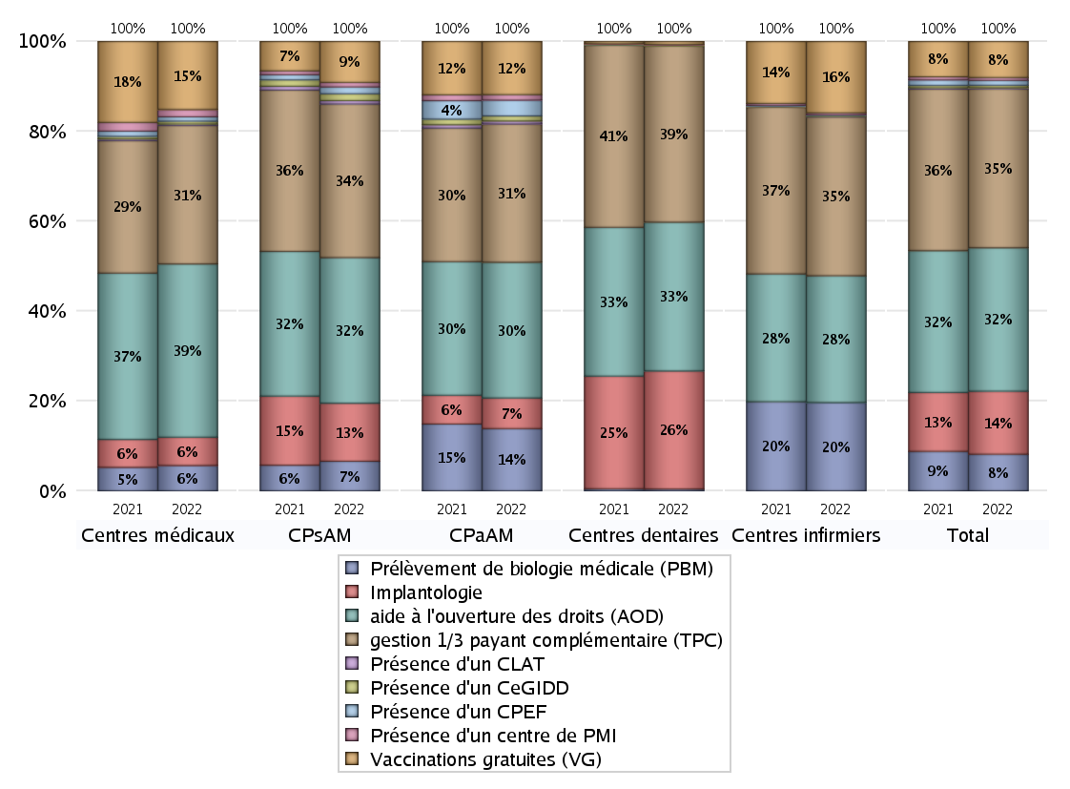
ACTIVITES SPECIFIQUES
 | centres médicaux |  |  | Centres de santé polyvalents sans auxiliaires médicaux CPsAM |  | Centres de santé polyvalents avec auxiliaires médicaux CPaAM |  | Total centres à activité médicale | Centres de santé dentaires |  |  | Centres de santé infirmiers |  | Grand Total | Dont centres de santé pluri professionnels
 | avec MG et avec auxiliaires médicaux | avec MG et sans auxiliaires médicaux | sans MG | avec MG | sans MG | avec MG | sans MG |  | avec MG et avec auxiliaires médicaux | avec MG et sans auxiliaires médicaux | sans MG | avec MG | sans MG
Prélèvement de biologie médicale (PBM) | 21 | 12 | 2 | 26 | 0 | 236 | 12 | 309 | 0 | 1 | 11 | 5 | 252 | 578 | 272
Sous total PBM | 35 |  |  | 26 |  | 248 |  |  | 12 |  |  | 257
Implantologie | 11 | 14 | 14 | 35 | 16 | 96 | 26 | 212 | 3 | 28 | 753 | 0 | 0 | 996 | 120
Sous total implanto | 39 |  |  | 51 |  | 122 |  |  | 784 |  |  | 0
aide à l'ouverture des droits (AOD) | 49 | 139 | 51 | 95 | 33 | 391 | 150 | 908 | 5 | 28 | 955 | 6 | 363 | 2265 | 478
Sous total AOD | 239 |  |  | 128 |  | 541 |  |  | 988 |  |  | 369
gestion 1/3 payant complémentaire (TPC) | 47 | 95 | 49 | 94 | 41 | 404 | 147 | 877 | 5 | 26 | 1140 | 7 | 455 | 2510 | 487
Sous total TPC | 191 |  |  | 135 |  | 551 |  |  | 1171 |  |  | 462
Présence d'un CLAT | 2 | 0 | 0 | 2 | 1 | 12 | 0 | 17 | 0 | 0 | 0 | 0 | 1 | 18 | 15
Sous total CLAT | 2 |  |  | 3 |  | 12 |  |  | 0 |  |  | 1
Présence d'un CeGIDD | 3 | 1 | 0 | 5 | 1 | 20 | 0 | 30 | 0 | 0 | 5 | 1 | 3 | 39 | 28
Sous total CeGIDD | 4 |  |  | 6 |  | 20 |  |  | 5 |  |  | 4
Présence d'un CPEF | 2 | 4 | 0 | 6 | 0 | 63 | 0 | 75 | 0 | 0 | 0 | 0 | 1 | 76 | 68
Sous total CPEF | 6 |  |  | 6 |  | 63 |  |  | 0 |  |  | 1
Présence d'un centre de PMI | 2 | 8 | 0 | 4 | 0 | 22 | 0 | 36 | 0 | 0 | 4 | 0 | 6 | 46 | 26
Sous total PMI | 10 |  |  | 4 |  | 22 |  |  | 4 |  |  | 6
Vaccinations gratuites (VG) | 28 | 60 | 6 | 32 | 4 | 205 | 7 | 342 | 2 | 7 | 11 | 5 | 203 | 570 | 255
Sous total VG | 94 |  |  | 36 |  | 212 |  |  | 20 |  |  | 208
Total | 620 |  |  | 395 |  | 1791 |  | 2806 | 2984 |  |  | 1308 |  | 7098 | 1749

